Tarifs 2019
Tarifs périodiques de distribution de gaz naturel |  |  |  |  |  | - Prélèvement - |  |  |  | RESA

Période de validité : |  |  | du 01.01.2019 au 31.12.2019

 |  |  |  |  | Code EDIEL | CLIENTS NON TELEMESURES |  |  |  | CLIENTS TELEMESURES
 |  |  |  |  |  | T1 | T2 | T3 | T4 | T5 | T6 | CNG
 |  |  |  |  |  | Consommation annuelle (kWh)
 |  |  |  |  |  | 0 - 5 000 | 5 001 - 150 000 | 150 001 - 1 000 000 | > 1 000 000 | < 10 000 000 | > 10 000 000
 | I. Tarif pour l'utilisation du réseau de distribution
 |  | Capacité |  | (EUR/kW/an) | G140 |  |  |  |  | 0.304210 | 0.304210
 |  | Fixe |  | (EUR/an) | G140 | 25.89 | 91.36 | 720.68 | 3,196.38 | 3,198.07 | 3,198.07 | 4,748.18
 |  | Proportionnel |  | (EUR/kWh) | G140 | 0.0214678 | 0.0085857 | 0.0065177 | 0.0030141 | 0.0019592 | 0.0002307 | 0.0052123

 | II. Tarif pour les obligations de service public |  |  | (EUR/kWh) | G145 | 0.0027395 | 0.0027395 | 0.0027395 | 0.0000000 | 0.0000000 | 0.0000000 | 0.0000000

 | III.Tarif pour les surcharges
 |  | Redevances de voirie |  | (EUR/kWh) | G861 | 0.0019100 | 0.0019100 | 0.0014478 | 0.0003887 | 0.0003887 | 0.0001269 | 0.0009100
 |  | Impôt sur les sociétés |  | (EUR/kWh) | G850 | 0.0018316 | 0.0018316 | 0.0018316 | 0.0003624 | 0.0003624 | 0.0001313 | 0.0001101
 |  | Autres impôts locaux, provinciaux ou régionaux |  | (EUR/kWh) | G860 | 0.0000436 | 0.0000436 | 0.0000436 | 0.0000086 | 0.0000086 | 0.0000031 | 0.0000063

 | IV. Tarif pour les soldes régulatoires |  |  | (EUR/kWh) | G410 | -0.0001485 | -0.0001485 | -0.0001485 | -0.0000428 | -0.0000428 | -0.0000061 | 0.0000000

 | Modalités d'application et de facturation :
 | Modalités d'affectation
 | L’utilisateur, en mode relevé annuel, sera affecté à une catégorie tarifaire T1, T2, T3 ou T4 en fonction de son dernier EAV (1) calculé. La valeur de l’EAV n’est notamment calculée que si l’historique des relevés lus couvre une période d’au moins 330 jours pour un point occupé et 220 jours pour un point inoccupé. La valeur de l’EAV n’est jamais calculée lors d’un move out(2). Un nouvel utilisateur en relevé annuel (move-in (3)) sera affecté par défaut à la catégorie tarifaire qui correspond à la moyenne GRD pour son profil SLP(4).

 | L’utilisateur, en mode relevé mensuel, sera affecté à une catégorie tarifaire T1, T2, T3 ou T4 lors du 1e relevé périodique de l’année calendrier, sur base de la somme des 12 derniers EMV(5) et cette affectation sera d’application au lendemain du relevé périodique concerné et jusqu’au prochain re-calcul de la catégorie tarifaire. Un nouvel utilisateur en relevé mensuel (Move In(3)) sera par défaut affecté à une catégorie tarifaire T2.

 | L’utilisateur, en mode relevé horaire, sera affecté à la catégorie tarifaire T5 ou T6 sur base de sa consommation réelle de l’année calendrier précédente (=somme des 12 quantités mesurées précédentes) et cette affectation sera d’application au lendemain du relevé périodique concerné et jusqu’au prochain re-calcul de la catégorie tarifaire. Un nouvel utilisateur en relevé horaire (move-in(3), customer switch(6) ou combined switch(7)) sera affecté par défaut à la catégorie tarifaire T6.

 | En cas de changement de mode de relevé, une catégorie tarifaire est attribuée par défaut : • Passage de relevé annuel vers relevé mensuel : T4; • Passage de relevé annuel vers relevé horaire : T6; • Passage de relevé mensuel vers relevé horaire : T6 ; • Passage de relevé mensuel vers relevé annuel : Conservation du code tarifaire déterminé dans la période de relève annuelle; • Passage de relevé horaire vers relevé mensuel : Conservation du code tarifaire déterminé dans la période de relève horaire; • Passage de relevé horaire vers relevé annuel : T4.

 | L'utilisateur CNG sera affecté en toute circonstance à la catégorie tarifaire CNG.
 | Modalités de facturation
 | En cas de révision de la catégorie tarifaire d'un utilisateur en mode relevé annuel, elle sera appliquée rétroactivement dès le début de la dernière période facturée. La facturation des kWh sera répartie sur les différentes périodes tarifaires sur base du SLP(4) et du FCC(8). En ce qui concerne la facturation du terme fixe, le tarif annuel doit être calculé au prorata du nombre de jours que comporte la période concernée.
 | Les kWh mesurés de l’utilisateur, en mode de relevé mensuel, seront facturés définitivement tous les mois au tarif qui lui a été attribué pour l'année calendrier en cours. Le terme fixe sera calculé au prorata du nombre de jours que comporte la période concernée.
 | Les kWh et les capacités mesurés des utilisateurs, en mode de relevé horaire, seront facturés définitivement tous les mois au tarif qui leur a été attribué pour l’année calendrier en cours. Le terme capacitaire et le terme fixe seront calculés au prorata du nombre de jours que comporte la période concernée.
 | La capacité (kW) facturée est calculée sur la base de la souscription corrigée (Sc) déterminée individuellement pour chaque URD de type T6. La souscription corrigée est obtenue sur base de la souscription contractuelle
 | du client et de la méthode de calcul exposée ci-dessous:
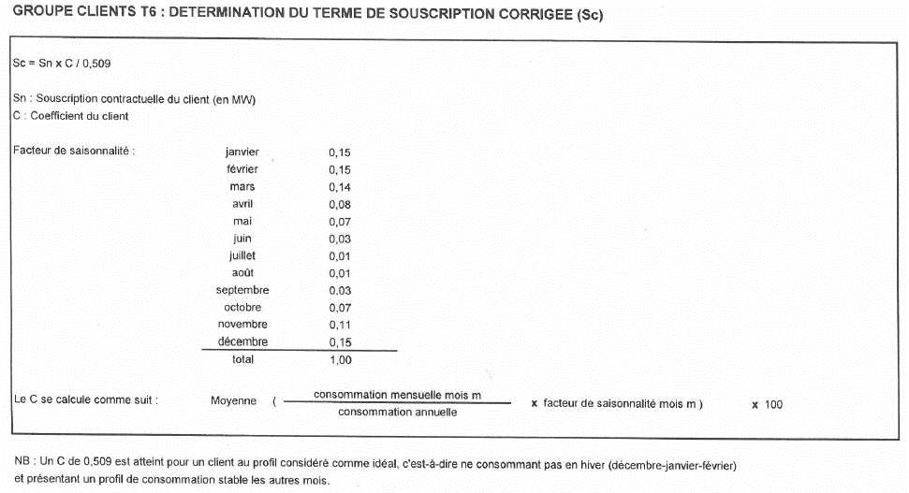

 | (1) EAV = Volume Annuel Estimé
 | (2) Move-out = scellement du point de fourniture
 | (3) Move-in = ouverture du point de fourniture
 | (4) SLP = Synthetic Load Profiles (EN) = Profils Types de Consommation (FR) détaillés ci-dessous :
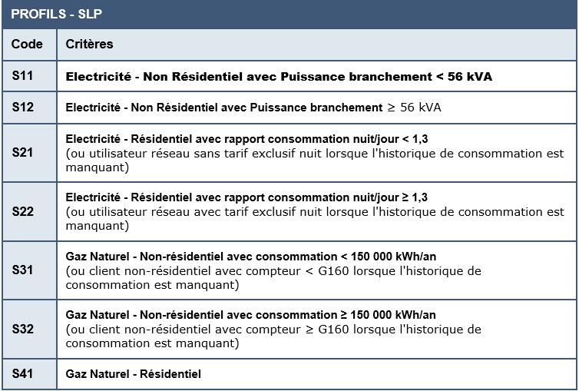

 | (5) EMV = Volume Mensuel Estimé
 | (6) Customer switch = changement de client sur un point de fourniture
 | (7) Combined switch = changement simultané de client et de fournisseur sur un point de fourniture
 | (8) FCC = Facteur de Correction Climatique déterminé au niveau fédéral par Fluxys (sur base horaire/jour) dans le but de minimiser l’impact des facteurs climatiques sur les consommations standardisées.

